Trình Bày-Tháng-DIỄM
CÁC NHÂN TỐ TÁC ĐỘNG ẢNH HƯỞNG ĐẾN CHI PHÍ / TẤN THÁNG 05/2026 sv KẾ HOẠCH
 | Start | Hidden | Các yếu tố tăng giá thành | Các yếu tố giảm giá thành | End
 | 29.019213746
Giá mua |  | 29.02 | ▲1.86
Hao hụt |  | 29.96 |  | ▼0.93
 |  | 29.96 | ▲0.47
 |  | 30.43 | ▲0.39
 |  | 30.82 | ▲0.18
 |  | 31.00 | ▲0.03
 |  | 31.03 | ▲1.37
 |  | 32.39 | ▲0.98
 |  | 33.04 |  | ▼0.33
 |  | 32.07 |  | ▼0.97
 |  | 31.77 |  | ▼0.30
 |  | 31.72 |  | ▼0.05
 |  | 31.72 | ▲0.03
 |  | 31.15 |  | ▼0.60
 |  |  |  |  | 31.145554983

STT | Nhân tố | Nhóm mục tiêu | Ảnh hưởng (triệu đồng/tấn) | Nguyên nhân
1. | CÁC NHÂN TỐ TÁC ĐỘNG TĂNG CHI PHÍ |  | 4.38
1.1 | Sản lượng sản xuất | Tăng năng suất | 1.37 | Sản lượng sản xuất thực tế đạt 86.7% (3,593 tấn /4,145 tấn) | Sản lượng sản xuất thực tế đạt 105.2% (4,370 tấn /4,155 tấn)
1.2 | Thuê Xưởng, Kho, thuê máy | Tăng năng suất | 0.98 | KH T1.2026 DTR mua lại máy từ TNHH, thực tế chưa mua => PS chi phí thuê: 3,517 tỷ | KH T1.2026 DTR mua lại máy từ TNHH, thực tế chưa mua => PS chi phí thuê: 3,517 tỷ
1.3 | Nguyên liệu nhựa | Kiểm soát giá mua | 0.94 | - Giá Nguyên vật liệu nhựa tăng chủ yếu là do giá chai, vảy PET tăng + Đơn giá chai B1 trung bình 16,062/15,000 đ/kg (+1,062đ ~ +7.1%). + Đơn giá vảy B1 trung bình: 18,121/16,500 đ/kg (+1,621đ ~ +9.8%) - Tỷ lệ hao hụt PET giảm đạt 16.4% (kế hoạch là 18.4%) | Giá Nguyên vật liệu nhựa giảm chủ yếu là do cơ cấu chai/vảy tăng so với Kế hoạch: thực hiện là 60/40 còn kế hoạch là 50/50. + Đơn giá chai B1 trung bình 14,967/15,000 đ/kg (-33đ ~ -0.2%). Tuy nhiên, vảy B1 giá mua trung bình: 16,979/16,500 đ/kg (+479đ ~ +2.9%) + Tỷ lệ hao hụt PET giảm nhẹ: đạt 18.1% (Kế hoạch là 18.4%)
1.4 | Điện | Tiết kiệm năng lượng | 0.47 | Hiệu suất máy tăng so với kế hoạch: + Chuyền rửa PET BORE-R03 tăng 90% so với kế hoạch (KH: không chạy, thực tế: 90%) (Điện năng tiêu thụ T05: 224,876 kwh) ~ 450tr + Các chuyền rửa PET còn lại (CHWO-R01, CHWO-R02, BORE-R01, BORE-R02) tăng 6% so với kế hoạch (KH: 86%, thực tế: 92%) + Điện Solar giảm 5% ~ 25,444 kwh do các ngày mưa giảm sản lượng điện (Ngân sách: 490,075 kwh, thực tế: 464,631 kwh) + Giảm dừng máy giờ cao điểm do tăng sản lượng sản xuất (tháng 5 chỉ dừng máy giờ cao điểm 6h) | Hiệu suất máy tăng so với kế hoạch: + Chuyền rửa PET tăng 3% so với kế hoạch (KH: 86%, thực tế: 89%) + Chuyền tạo hạt PET: Star-01, Star-02, Star-03 tăng 10% so với kế hoạch (KH: 80%, thực tế 90%) + Trộn vảy PET tăng 23% so với kế hoạch (KH: 59%, thực tế: 82%) + Xơ sợi tăng 13% so với kế hoạch (KH: 0%, thực tế 13%) + Trộn vảy HDPP tăng 10% so với kế hoạch (KH: 39%, thực tế 49%)
1.5 | Chi phí bán hàng | Khác | 0.39 | Tăng chi phí do: '- Rebate Suntory tăng từ 0,5% lên 6% ~ vượt 1.196tr, sản lượng bán 666 tấn/ 396 tấn - Chi phí vận chuyển: Suntory miền bắc bán 446 tấn/ 66 tấn, đơn giá vận chuyển thực tế: 774/ 610đ/kg - Chi phí sorting phôi Sri Thái: 133tr | Tăng chi phí hoa hồng, chiết khấu do: '- SL bán Niagara tăng: 1.320/ 1.100 tấn - Rebate Suntory tăng: từ 0,5% lên 6%, sản lượng bán tăng: 748 tấn/ 374 tấn
1.6 | Phụ gia+Hóa chất theo BOM | Giảm hao hụt + Kiểm soát giá mua | 0.18 | Tăng chi phí phụ gia: '- Chuyền STAR-02 hoạt động vượt hiệu suất so với kế hoạch ( kế hoạch: 66%, thực tế 87% ) - Sử dụng hóa chất nâng IV 409 hết hạn, tăng lượng sử dụng thực tế ( BQ2026 : 0,117%, BQ tháng 5: 0,125%) | Giảm chi phí hóa chất do: '- Sản lượng rửa vảy giảm 151 tấn~3% (KH: 4.073 tấn; TT: 3.922 tấn) - Cải tiến kỹ thuật: gắn bơm định lượng kiểm soát chất phá bọt
1.7 | Biến phí khác | Khác | 0.03 | Tăng chi phí bao bì, xăng dầu: '- Bao bì: sản xuất thêm vảy FPET201/ FPET202 ngoài NS, thay bao do rework 768 tấn - Xăng dầu: đơn giá đầu tăng 40% so với ngân sách ( 27.984/ 20.000 VND/lit) | Tăng các khoản mục chi phí: '- Xăng dầu: tăng đơn giá dầu: xe nâng đơn giá NS: 20.000đ/lit, TT: 33.470đ/lit, xe tải đơn giá NS: 20.000 đ/lit, TT: 35.000đ/lit - Chi phí bao bì: tăng do thay đổi cơ cấu bán vảy FPET01 +02 - Chi phí thử mẫu: xuất mẫu 4,4 tấn cho NNG TN để chạy mẫu màu
1.8 | Bảo Trì + Sữa Chữa | Tăng năng suất | 0.03 | - Quyết toán chi phí cải tạo hồ cá 2025 - Chi phí kiểm định cân và xe nâng thực hiện lệch kỳ ( ngân sách T4, thực hiện T5) | Các hạng mục bảo trì, sửa chữa chưa thực hiện theo kế hoạch NS
2. | CÁC NHÂN TỐ TÁC ĐỘNG GIẢM CHI PHÍ |  | (2.25)
2.1 | Khấu hao | Tăng năng suất | (0.97) | KH T1.2026 DTR mua lại máy từ TNHH, thực tế chưa mua => chưa PS chi phí khấu hao : 2,84 tỷ | KH T1.2026 DTR mua lại máy từ TNHH, thực tế chưa mua => chưa PS chi phí khấu hao : 2,84 tỷ
2.2 | Lãi Vay | Tăng năng suất | (0.60) | Thực tế vay ít hơn kế hoạch lập ngân sách (do chưa mua lại máy TNHH) | Thực tế vay ít hơn kế hoạch lập ngân sách (do chưa mua lại máy TNHH)
2.3 | Tổng Lương và Phụ Cấp | Tăng năng suất | (0.33) | Số nhân sự thực tế 559, kế hoạch 670 người | Số nhân sự thực tế 571, kế hoạch 664 người
2.4 | Chi phí hoạt động quản lý | Tăng năng suất | (0.30) | Các chi phí: ủng hộ hỗ trợ, đào tạo, tuyển dụng chưa thực hiện theo kế hoạch NS | Các chi phí: ủng hộ hỗ trợ, đào tạo, tuyển dụng chưa thực hiện theo kế hoạch NS
2.5 | Công cụ dụng cụ | Tăng năng suất | (0.05) | Chưa phát sinh mua công cụ dụng cụ theo kế hoạch | Chưa phát sinh mua công cụ dụng cụ theo kế hoạch
 | TỔNG CỘNG (1+2) |  | 2.13
 | Check |  | -

CHỊ DIỄM HỖ TRỢ

Trình Bày-CYvsPY-DIỄM
CÁC NHÂN TỐ TÁC ĐỘNG ẢNH HƯỞNG ĐẾN CHI PHÍ / TẤN BQ TT26 sv BQ25
 | Start | Hidden | Các yếu tố tăng giá thành | Các yếu tố giảm giá thành | End
 | 31.490636391
Giá mua |  | 30.26 |  | ▼1.23
Hao hụt |  | 30.23 |  | ▼0.03
 |  | 30.10 |  | ▼0.13
 |  | 30.10 | ▲0.16
 |  | 30.24 |  | ▼0.01
 |  | 30.24 | ▲0.06
 |  | 30.30 | ▲1.08
 |  | 31.38 | ▲0.32
 |  | 31.64 |  | ▼0.06
 |  | 31.07 |  | ▼0.57
 |  | 30.86 |  | ▼0.21
 |  | 30.75 |  | ▼0.11
 |  | 30.69 |  | ▼0.06
 |  | 30.65 |  | ▼0.04
 |  |  |  |  | 30.648168036

Mục | Nhân tố | Nhóm mục tiêu | Ảnh hưởng | Nguyên nhân
1. | CÁC NHÂN TỐ TÁC ĐỘNG TĂNG CHI PHÍ |  | 1.61
1.1 | Sản lượng sản xuất | Tăng năng suất | 1.08 | Sản lượng sản xuất bình quân giảm 11% (2026: 3,384 tấn / 2025: 3,792 tấn) | Sản lượng sản xuất bình quân giảm 21% (2026: 3,332 tấn / 2025: 3,792 tấn)
1.2 | Thuê Xưởng, Kho, thuê máy | Tăng năng suất | 0.32 | Tăng 1 tỷ/ tháng chi phí thuê kho TĐH | Tăng 1 tỷ/ tháng chi phí thuê kho TĐH
1.3 | Chi phí bán hàng | Khác | 0.16 | Tăng chi phí rebate cho Suntory : từ 1,5% lên 6% | Tăng chi phí rebate cho Suntory : từ 1,5% lên 6%
1.4 | Biến phí khác | Khác | 0.06 | Tăng các khoản mục phí: '- Xăng dầu: tăng đơn giá dầu 54%, BQ 2025: 16.585 đ/lit, BQ 2026: 25.619 đ/lit - Màu: sử dụng thêm hạt màu để SX HD ép lá, HD thổi đen, vảy GCĐL - Bao bì: chuyển đổi bán vảy fPET làm tăng chi phí bao | Tăng các khoản mục phí: - Thử mẫu: chi phí sorting cho Sri Thái - Xăng dầu: tăng đơn giá dầu, BQ 2025: 16.585 đ/lit, BQ 2026: 25.897 đ/lit - Màu: sử dụng thêm hạt màu để SX HD ép lá, HD thổi đen, vảy GCĐL - Bao bì: chuyển đổi bán vảy fPET làm tăng chi phí bao
2. | CÁC NHÂN TỐ TÁC ĐỘNG GIẢM CHI PHÍ |  | (2.46)
2.1 | Nguyên liệu nhựa | Kiểm soát giá mua | (1.26) | - Giá mua chai/vảy giảm: + Giá mua chai B1: 15,376 đ/kg (BQ25 là 17,434 đ/kg ~ -2,059 đ/kg; -11.8%). + Giá mua vảy B1: 16,842 đ/kg (BQ25 là 18,817 đ/kg ~ -1,976 đ/kg; -10.5% - Tỷ lệ hao hụt PET giảm nhẹ từ 17.9% xuống 17.6% | Giá mua chai/vảy giảm: + Giá mua chai B1: 14,967 đ/kg (BQ25 là 17,434 đ/kg ~ -2,374 đ/kg; -13.6%). + Giá mua vảy B1: 16,190 đ/kg (BQ25 là 18,817 đ/kg ~ -2,627 đ/kg; -14.0% Tỷ lệ hao hụt PET tăng từ 17.9% lên 18.0%
2.2 | Khấu hao | Tăng năng suất | (0.57) | Giảm chi phí do kéo dài thời gian khấu hao theo chỉ đạo của BGĐ | Giảm chi phí do kéo dài thời gian khấu hao theo chỉ đạo của BGĐ
2.3 | Chi phí hoạt động quản lý | Tăng năng suất | (0.21) | 2025 phát sinh chi phí luật sư cho dự án chống phá giá EU | 2025 phát sinh chi phí luật sư cho dự án chống phá giá EU
2.4 | Điện | Tiết kiệm năng lượng | (0.13) | Giảm chi phí điện do hệ thống Solar đi vào hoạt động | Giảm chi phí điện do hệ thống Solar đi vào hoạt động
2.5 | Công cụ dụng cụ | Tăng năng suất | (0.11) | Chưa phát sinh mua CCDC theo kế hoạch | Chưa phát sinh mua CCDC theo kế hoạch
2.6 | Bảo Trì + Sữa Chữa | Tăng năng suất | (0.06) | Chưa phát sinh hoạt động chữa sữa MMTB nhiều | Chưa phát sinh hoạt động chữa sữa MMTB nhiều
2.7 | Tổng Lương và Phụ Cấp | Tăng năng suất | (0.06) | Định biên nhân sự bình quân giảm 7% (2025: 626 người / 2026: 580 người) | Định biên nhân sự bình quân giảm 7% (2025: 626 người / 2026: 585 người)
2.8 | Lãi Vay | Tăng năng suất | (0.04)
2.9 | Phụ gia+Hóa chất theo BOM | Giảm hao hụt + Kiểm soát giá mua | (0.01) | - Phụ gia: cải tiến công thức không sử dụng phụ gia AY090 khi sản xuất WSS03G trên máy STAR-02 (công thức mới mix B6.2 + B5) | Giảm chi phí: '- Phụ gia: do hiệu suất máy STAR-02 giảm 4% ( 2025: 57%/ 2026: 53%) - Hóa chất: do hiệu suất các chuyền rửa giảm 15% ( 2025: 83%/ 2026: 68%)
CHỊ DIỄM HỖ TRỢ
 | TỔNG CỘNG (1+2) |  | (0.84)
 | Check |  | -

MD
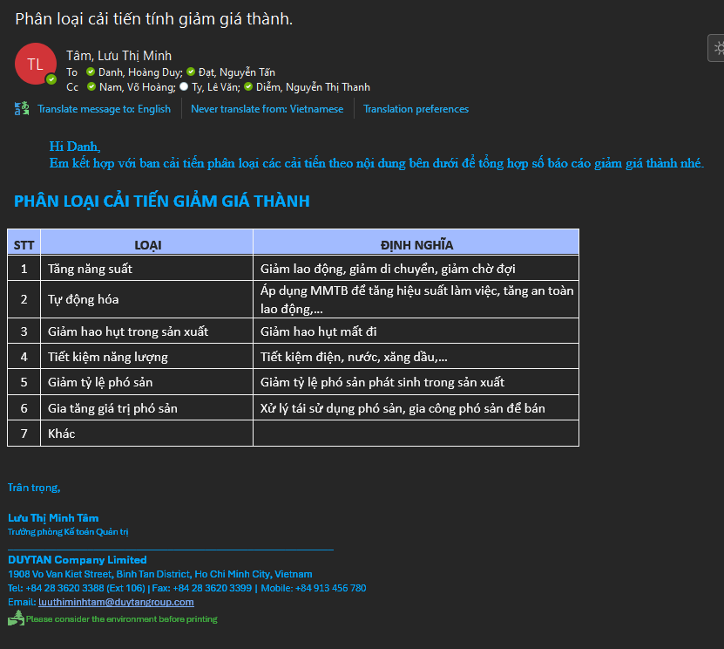
ĐỊNH NGHĨA PHÂN LOẠI Ý TƯỞNG

STT | LOẠI | ĐỊNH NGHĨA
1 | Tăng năng suất | Giảm lao động, giảm di chuyển, giảm chờ đợi
2 | Tự động hóa | Áp dụng MMTB để tăng hiệu suất làm việc, tăng an toàn lao động,…
3 | Giảm hao hụt trong sản xuất | Giảm hao hụt mất đi
4 | Tiết kiệm năng lượng | Tiết kiệm điện, nước, xăng dầu,…
5 | Giảm tỷ lệ phó sản | Giảm tỷ lệ phó sản phát sinh trong sản xuất
6 | Gia tăng giá trị phó sản | Xử lý tái sử dụng phó sản, gia công phó sản để bán
7 | Kiểm soát giá mua
8 | Khác

BỘ PHẬN (DROPLIST) |  | NGÀNH (DROPLIST)
SX PET |  | PET
SX HDPE |  | HDPE
Tự động hóa |  | CHUNG
Phòng Mua
Kỹ Thuật
Kế Toán Quản Trị
Kế Toán Tài Chính
Quản Lý Chất Lượng HDPE
Quản Lý Chất Lượng PET
Kho
Cung ứng
R&D
CFO
Nhân sự
Kinh doanh
Kế hoạch
VPGĐ
QTHT

